Figure 1
1. Répartition des atteintes visant les animaux domestiques enregistrées en 2021 selon la catégorie d’infractions (en %)

Lecture : 34 % des atteintes visant les animaux domestiques enregistrées en 2021 sont des sévices graves. Champ : France. Source: SSMSI, base des infractions enregistrées par la police et la gendarmerie 2016-2021, données extraites en avril 2022.

Catégorie d'infractions | % d'infractions enregistrées
Sévices graves | 34
Mauvais traitements | 35
Atteintes involontaires à la vie ou à l'intégrité | 14
Autres | 13
Abandons | 5

Figure 2
2. Evolution trimestrielle du nombre d’atteintes visant les animaux domestiques et d’abandons enregistrés entre 2016 et 2021

Lecture : Au troisième trimestre 2021 le nombre d’abandons d’animaux domestiques enregistrés était de 180, son niveau trimestriel le plus élevé de l’année (soit 28 %). Champ : France. Source : SSMSI, base des infractions enregistrées par la police et la gendarmerie 2016-2021, données extraites en avril 2022.

 |  | Total atteintes visant les animaux | Abandon
2016 | T1 | 2053 | 66
 | T2 | 2281 | 89
 | T3 | 2703 | 97
 | T4 | 2199 | 77
2017 | T1 | 2140 | 95
 | T2 | 2616 | 113
 | T3 | 2717 | 125
 | T4 | 2367 | 120
2018 | T1 | 2527 | 120
 | T2 | 2787 | 99
 | T3 | 3093 | 170
 | T4 | 2632 | 120
2019 | T1 | 2551 | 137
 | T2 | 2559 | 135
 | T3 | 3148 | 217
 | T4 | 2586 | 157
2020 | T1 | 2357 | 147
 | T2 | 2638 | 118
 | T3 | 3912 | 177
 | T4 | 2952 | 151
2021 | T1 | 2841 | 153
 | T2 | 3094 | 139
 | T3 | 3255 | 179
 | T4 | 2823 | 163

Figure 3
3. Taux des atteintes envers les animaux domestiques enregistrées pour 10 000 habitants selon la taille de l’unité urbaine (UU) en 2021

Note : Il s’agit de l’unité urbaine dans laquelle l’infraction a été commise. Lecture : En 2021, les communes rurales enregistrent un taux de 2,9 atteintes envers les animaux domestiques pour 10 000 habitants. Champ : France. Sources : SSMSI, base des infractions enregistrées par la police et la gendarmerie 2016-2021, données extraites en avril 2022, et Insee-Recensement de la population 2017.

LIBELLE | # infractions | TAUX
Commune rurale | 4430 | 2.9
UU de 2 000 à 4 999 habitants | 1028 | 2.6
UU de 5 000 à 9 999 habitants | 921 | 2.2
UU de 10 000 à 19 999 habitants | 688 | 2.0
UU de 20 000 à 49 999 habitants | 681 | 1.5
UU de 50 000 à 99 999 habitants | 690 | 1.4
UU de 100 000 à 199 999 habitants | 440 | 1.1
UU de 200 000 à 1 999 999 habitants | 1749 | 1.1
UU de Paris | 851 | 0.8
Manquant | 535

Figure 4
4. Taux d’atteintes visant les animaux domestiques enregistrées pour 10 000 habitants par département en 2021
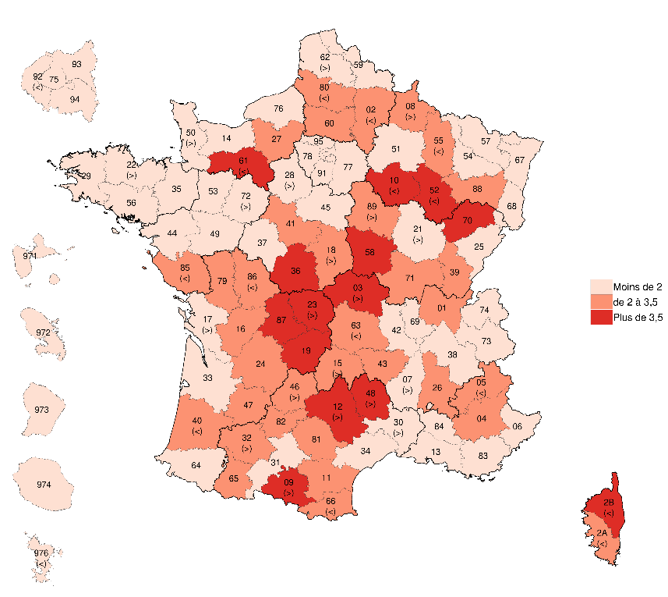

Note : Les signes « < », « > » indiquent des précautions d’usage. Les départements concernés pourraient ainsi être classés dans la classe inferieure « < » ou supérieure « > ». Lecture : En 2021, le département de l’Yonne présente un taux entre 2 et 3,5 atteintes visant les animaux domestiques pour 10 000 habitants. Champ : France. Sources : SSMSI, base des infractions enregistrées par la police et la gendarmerie 2016-2021, données extraites en avril 2022, et Insee-Recensement de la population 2017

Numéro de département | Libellé de département | Taux | Classe | Libellé de la classe
1 | Ain | 2.5 | 2 | de 2 à 3,5
2 | Aisne | 2.3 | 2 | de 2 à 3,5
3 | Allier | 5.0 | 3 | Plus de 3,5
4 | Alpes-de-Haute-Provence | 2.8 | 2 | de 2 à 3,5
5 | Hautes-Alpes | 2.3 | 2 | de 2 à 3,5
6 | Alpes-Maritimes | 1.2 | 1 | Moins de 2
7 | Ardèche | 2 | 1 | Moins de 2
8 | Ardennes | 3 | 2 | de 2 à 3,5
9 | Ariège | 4.6 | 3 | Plus de 3,5
10 | Aube | 3.8 | 3 | Plus de 3,5
11 | Aude | 2.9 | 2 | de 2 à 3,5
12 | Aveyron | 5.2 | 3 | Plus de 3,5
13 | Bouches-du-Rhône | 1.2 | 1 | Moins de 2
14 | Calvados | 1.3 | 1 | Moins de 2
15 | Cantal | 3.2 | 2 | de 2 à 3,5
16 | Charente | 2.7 | 2 | de 2 à 3,5
17 | Charente-Maritime | 1.9 | 1 | Moins de 2
18 | Cher | 3.2 | 2 | de 2 à 3,5
19 | Corrèze | 4 | 3 | Plus de 3,5
21 | Côte-d'Or | 1.9 | 1 | Moins de 2
22 | Côtes-d'Armor | 1.8 | 1 | Moins de 2
23 | Creuse | 4.8 | 3 | Plus de 3,5
24 | Dordogne | 2.4 | 2 | de 2 à 3,5
25 | Doubs | 1.5 | 1 | Moins de 2
26 | Drôme | 2.7 | 2 | de 2 à 3,5
27 | Eure | 2.4 | 2 | de 2 à 3,5
28 | Eure-et-Loir | 1.9 | 1 | Moins de 2
29 | Finistère | 1.7 | 1 | Moins de 2
30 | Gard | 1.9 | 1 | Moins de 2
31 | Haute-Garonne | 1.3 | 1 | Moins de 2
32 | Gers | 2.9 | 2 | de 2 à 3,5
33 | Gironde | 1.6 | 1 | Moins de 2
34 | Hérault | 1.6 | 1 | Moins de 2
35 | Ille-et-Vilaine | 1.2 | 1 | Moins de 2
36 | Indre | 4.1 | 3 | Plus de 3,5
37 | Indre-et-Loire | 1.4 | 1 | Moins de 2
38 | Isère | 1.7 | 1 | Moins de 2
39 | Jura | 2.8 | 2 | de 2 à 3,5
40 | Landes | 2.2 | 2 | de 2 à 3,5
41 | Loir-et-Cher | 2.6 | 2 | de 2 à 3,5
42 | Loire | 1.2 | 1 | Moins de 2
43 | Haute-Loire | 2.8 | 2 | de 2 à 3,5
44 | Loire-Atlantique | 1.3 | 1 | Moins de 2
45 | Loiret | 1.6 | 1 | Moins de 2
46 | Lot | 3.4 | 2 | de 2 à 3,5
47 | Lot-et-Garonne | 2.7 | 2 | de 2 à 3,5
48 | Lozère | 5.0 | 3 | Plus de 3,5
49 | Maine-et-Loire | 1.4 | 1 | Moins de 2
50 | Manche | 2 | 1 | Moins de 2
51 | Marne | 1.6 | 1 | Moins de 2
52 | Haute-Marne | 3.9 | 3 | Plus de 3,5
53 | Mayenne | 1.6 | 1 | Moins de 2
54 | Meurthe-et-Moselle | 1.6 | 1 | Moins de 2
55 | Meuse | 2.4 | 2 | de 2 à 3,5
56 | Morbihan | 1.3 | 1 | Moins de 2
57 | Moselle | 1.2 | 1 | Moins de 2
58 | Nièvre | 4.1 | 3 | Plus de 3,5
59 | Nord | 1.2 | 1 | Moins de 2
60 | Oise | 2.5 | 2 | de 2 à 3,5
61 | Orne | 3.6 | 3 | Plus de 3,5
62 | Pas-de-Calais | 1.9 | 1 | Moins de 2
63 | Puy-de-Dôme | 2.2 | 2 | de 2 à 3,5
64 | Pyrénées-Atlantiques | 1.7 | 1 | Moins de 2
65 | Hautes-Pyrénées | 2.6 | 2 | de 2 à 3,5
66 | Pyrénées-Orientales | 2.1 | 2 | de 2 à 3,5
67 | Bas-Rhin | 1.5 | 1 | Moins de 2
68 | Haut-Rhin | 1.1 | 1 | Moins de 2
69 | Rhône | 1.2 | 1 | Moins de 2
70 | Haute-Saône | 4.5 | 3 | Plus de 3,5
71 | Saône-et-Loire | 3 | 2 | de 2 à 3,5
72 | Sarthe | 2 | 1 | Moins de 2
73 | Savoie | 1.6 | 1 | Moins de 2
74 | Haute-Savoie | 1.3 | 1 | Moins de 2
75 | Paris | 0.5 | 1 | Moins de 2
76 | Seine-Maritime | 1.4 | 1 | Moins de 2
77 | Seine-et-Marne | 1.5 | 1 | Moins de 2
78 | Yvelines | 1.1 | 1 | Moins de 2
79 | Deux-Sèvres | 2.9 | 2 | de 2 à 3,5
80 | Somme | 2.3 | 2 | de 2 à 3,5
81 | Tarn | 2.6 | 2 | de 2 à 3,5
82 | Tarn-et-Garonne | 2.6 | 2 | de 2 à 3,5
83 | Var | 1.6 | 1 | Moins de 2
84 | Vaucluse | 1.5 | 1 | Moins de 2
85 | Vendée | 2 | 2 | de 2 à 3,5
86 | Vienne | 2.2 | 2 | de 2 à 3,5
87 | Haute-Vienne | 4.6 | 3 | Plus de 3,5
88 | Vosges | 2.9 | 2 | de 2 à 3,5
89 | Yonne | 3.4 | 2 | de 2 à 3,5
90 | Territoire de Belfort | 0.9 | 1 | Moins de 2
91 | Essonne | 1 | 1 | Moins de 2
92 | Hauts-de-Seine | 0.5 | 1 | Moins de 2
93 | Seine-Saint-Denis | 1.2 | 1 | Moins de 2
94 | Val-de-Marne | 0.7 | 1 | Moins de 2
95 | Val-d'Oise | 0.9 | 1 | Moins de 2
971 | Guadeloupe | 1.5 | 1 | Moins de 2
972 | Martinique | 1.5 | 1 | Moins de 2
973 | Guyane | 1.2 | 1 | Moins de 2
974 | La Réunion | 1.1 | 1 | Moins de 2
976 | Mayotte | 0.5 | 1 | Moins de 2
2A | Corse-du-Sud | 2.3 | 2 | de 2 à 3,5
2B | Haute-Corse | 3.5 | 3 | Plus de 3,5

Figure E1
E1. Type de maltraitance employée envers les animaux, enregistré entre 2016 et 2021 selon la taille de l'unité urbaine (en %)

Note : Le terme maltraitance, utilisé pour faciliter la lecture, précise le mode opératoire utilisé lors des actes visant les animaux. Lecture : Sur la période 2016-2021, parmi les procédures délictuelles commises dans les unités urbaines de moins de 20 000 habitants, 43 % étaient des violences physiques. Champ : France, procédures contenant au moins un délit NFI 10.Z1 pour lesquelles les manières d’opérer ont été renseignées. Source : SSMSI, base des infractions enregistrées par la police et la gendarmerie 2016-2021, données extraites en avril 2022

 | Moins de 20 000 habitants | Plus de 20 000 habitants | Ensemble
Violences physiques | 43 | 31 | 38
Mauvaises conditions | 9 | 15 | 12
Abandons | 8 | 12 | 10
Empoisonnements | 10 | 4 | 8
Pièges | 3 | 1 | 2
Atteintes sexuelles | 1 | 1 | 1
Non renseigné | 30 | 42 | 35
TOTAL | 104 | 106 | 105

